Ａ（北）
内訳計算シートＡ ＜北面＞ の外皮熱損失量と日射熱取得量

1）窓の入力 |  |  |  |  |  |  |  |  |  | 方位係数 |  |  |  | FALSE |  | FALSE
窓番号 | 寸法[ｍ] |  | 熱貫流率 [W/(㎡･K)] | 日射熱 取得率 ※1 | 付属部材 の有無 | 取得日射量補正係数の算出 |  |  |  |  |  |  |  | 冷房期 日射熱 取得量 [W/(W/㎡)] |  | 暖房期 日射熱 取得量 [W/(W/㎡)] |  | 熱損失 [W/K]
 | 幅 | 高さ |  |  |  | ﾃﾞﾌｫﾙﾄ 値使用 |  | 庇による補正計算[ｍ]
 |  |  |  |  |  |  |  | Z |  | ｙ1 |  | ｙ2

窓 ＜北面＞ 各値合計 |  |  |  |  |  |  |  |  |  |  |  |  |  | 0.00 |  | 0.00 |  | 0.00

日除け寸法の取り方
 |  |  |  | 2）ドアの入力
 |  |  |  | ドア番号 |  | 寸法[ｍ] |  |  |  | 熱貫流率 [W/(㎡･K)] |  | 付属部材 の有無 |  | 冷房期 日射熱 取得量 [W/(W/㎡)] |  | 暖房期 日射熱 取得量 [W/(W/㎡)] |  | 熱損失 [W/K]

 |  |  |  |  |  | 幅 |  | 高さ

 |  |  |  | ドア ＜北面＞ 各値合計 |  |  |  |  |  |  |  |  |  | 0.00 |  | 0.00 |  | 0.00

 |  |  |  | 3）外壁の入力
 |  |  |  | 仕様番号 | 外壁 面積 [㎡] | 除外窓 等面積 [㎡] |  | 計算対象 外壁面積[㎡] |  | 熱貫流率 [W/(㎡･K)] |  | 冷房期 日射熱 取得量 [W/(W/㎡)] |  | 暖房期 日射熱 取得量 [W/(W/㎡)] |  | 熱損失 [W/K]

 |  |  |  | 外壁 ＜北面＞ 各値合計 |  |  |  |  |  |  |  | 0.00 |  | 0.00 |  | 0.00
 |  |  |  | ※基礎壁は、内訳計算シートＣ＜基礎壁、基礎等＞に入力してください。
4）住宅 ＜北面＞ 計算結果
北面 | 外皮等面積（内訳） |  |  |  | 0.00 |  | ㎡ | （窓 | 0 |  | ㎡、 | ドア | 0 |  | ㎡、 | 外壁 | 0.00 |  | ㎡）
 | 冷房期総日射熱取得量 |  |  |  |  |  |  |  |  |  |  |  |  |  | 0.00 |  |  | [W/(W/㎡)]
 | 暖房期総日射熱取得量 |  |  |  |  |  |  |  |  |  |  |  |  |  | 0.00 |  |  | [W/(W/㎡)]
 | 総熱損失 |  |  |  |  |  |  |  |  |  |  |  |  |  | 0.00 |  |  | W/K

Ａ（北東）
内訳計算シートＡ ＜北東面＞ の外皮熱損失量と日射熱取得量

1）窓の入力 |  |  |  |  |  |  |  |  |  | 方位係数 |  |  |  | FALSE |  | FALSE
窓番号 | 寸法[ｍ] |  | 熱貫流率 [W/(㎡･K)] | 日射熱 取得率 ※1 | 付属部材 の有無 | 取得日射量補正係数の算出 |  |  |  |  |  |  |  | 冷房期 日射熱 取得量 [W/(W/㎡)] |  | 暖房期 日射熱 取得量 [W/(W/㎡)] |  | 熱損失 [W/K]
 | 幅 | 高さ |  |  |  | ﾃﾞﾌｫﾙﾄ 値使用 |  | 庇による補正計算[ｍ]
 |  |  |  |  |  |  |  | Z |  | ｙ1 |  | ｙ2

窓 ＜北東面＞ 各値合計 |  |  |  |  |  |  |  |  |  |  |  |  |  | 0.00 |  | 0.00 |  | 0.00

日除け寸法の取り方
 |  |  |  | 2）ドアの入力
 |  |  |  | ドア番号 |  | 寸法[ｍ] |  |  |  | 熱貫流率 [W/(㎡･K)] |  | 付属部材 の有無 |  | 冷房期 日射熱 取得量 [W/(W/㎡)] |  | 暖房期 日射熱 取得量 [W/(W/㎡)] |  | 熱損失 [W/K]

 |  |  |  |  |  | 幅 |  | 高さ

 |  |  |  | ドア ＜北東面＞ 各値合計 |  |  |  |  |  |  |  |  |  | 0.00 |  | 0.00 |  | 0.00

 |  |  |  | 3）外壁の入力
 |  |  |  | 仕様番号 | 外壁 面積 [㎡] | 除外窓 等面積 [㎡] |  | 計算対象 外壁面積[㎡] |  | 熱貫流率 [W/(㎡･K)] |  | 冷房期 日射熱 取得量 [W/(W/㎡)] |  | 暖房期 日射熱 取得量 [W/(W/㎡)] |  | 熱損失 [W/K]

 |  |  |  | 外壁 ＜北東面＞ 各値合計 |  |  |  |  |  |  |  | 0.00 |  | 0.00 |  | 0.00
 |  |  |  | ※基礎壁は、内訳計算シートＣ＜基礎壁、基礎等＞に入力してください。
4）住宅 ＜北東面＞ 計算結果
北東面 | 外皮等面積（内訳） |  |  |  | 0.00 |  | ㎡ | （窓 | 0 |  | ㎡、 | ドア | 0 |  | ㎡、 | 外壁 | 0 |  | ㎡）
 | 冷房期総日射熱取得量 |  |  |  |  |  |  |  |  |  |  |  |  |  | 0.00 |  |  | [W/(W/㎡)]
 | 暖房期総日射熱取得量 |  |  |  |  |  |  |  |  |  |  |  |  |  | 0.00 |  |  | [W/(W/㎡)]
 | 総熱損失 |  |  |  |  |  |  |  |  |  |  |  |  |  | 0.00 |  |  | W/K

Ａ（東）
内訳計算シートＡ ＜東面＞ の外皮熱損失量と日射熱取得量

1）窓の入力 |  |  |  |  |  |  |  |  |  | 方位係数 |  |  |  | FALSE |  | FALSE
窓番号 | 寸法[ｍ] |  | 熱貫流率 [W/(㎡･K)] | 日射熱 取得率 ※1 | 付属部材 の有無 | 取得日射量補正係数の算出 |  |  |  |  |  |  |  | 冷房期 日射熱 取得量 [W/(W/㎡)] |  | 暖房期 日射熱 取得量 [W/(W/㎡)] |  | 熱損失 [W/K]
 | 幅 | 高さ |  |  |  | ﾃﾞﾌｫﾙﾄ 値使用 |  | 庇による補正計算[ｍ]
 |  |  |  |  |  |  |  | Z |  | ｙ1 |  | ｙ2

窓 ＜東面＞ 各値合計 |  |  |  |  |  |  |  |  |  |  |  |  |  | 0.00 |  | 0.00 |  | 0.00

日除け寸法の取り方
 |  |  |  | 2）ドアの入力
 |  |  |  | ドア番号 |  | 寸法[ｍ] |  |  |  | 熱貫流率 [W/(㎡･K)] |  | 付属部材 の有無 |  | 冷房期 日射熱 取得量 [W/(W/㎡)] |  | 暖房期 日射熱 取得量 [W/(W/㎡)] |  | 熱損失 [W/K]

 |  |  |  |  |  | 幅 |  | 高さ

 |  |  |  | ドア ＜東面＞ 各値合計 |  |  |  |  |  |  |  |  |  | 0.00 |  | 0.00 |  | 0.00

 |  |  |  | 3）外壁の入力
 |  |  |  | 仕様番号 | 外壁 面積 [㎡] | 除外窓 等面積 [㎡] |  | 計算対象 外壁面積[㎡] |  | 熱貫流率 [W/(㎡･K)] |  | 冷房期 日射熱 取得量 [W/(W/㎡)] |  | 暖房期 日射熱 取得量 [W/(W/㎡)] |  | 熱損失 [W/K]

 |  |  |  | 外壁 ＜東面＞ 各値合計 |  |  |  |  |  |  |  | 0.00 |  | 0.00 |  | 0.00
 |  |  |  | ※基礎壁は、内訳計算シートＣ＜基礎壁、基礎等＞に入力してください。
4）住宅 ＜東面＞ 計算結果
東面 | 外皮等面積（内訳） |  |  |  | 0.00 |  | ㎡ | （窓 | 0 |  | ㎡、 | ドア | 0 |  | ㎡、 | 外壁 | 0 |  | ㎡）
 | 冷房期総日射熱取得量 |  |  |  |  |  |  |  |  |  |  |  |  |  | 0.00 |  |  | [W/(W/㎡)]
 | 暖房期総日射熱取得量 |  |  |  |  |  |  |  |  |  |  |  |  |  | 0.00 |  |  | [W/(W/㎡)]
 | 総熱損失 |  |  |  |  |  |  |  |  |  |  |  |  |  | 0.00 |  |  | W/K

Ａ（南東）
内訳計算シートＡ ＜南東面＞ の外皮熱損失量と日射熱取得量

1）窓の入力 |  |  |  |  |  |  |  |  |  | 方位係数 |  |  |  | FALSE |  | FALSE
窓番号 | 寸法[ｍ] |  | 熱貫流率 [W/(㎡･K)] | 日射熱 取得率 ※1 | 付属部材 の有無 | 取得日射量補正係数の算出 |  |  |  |  |  |  |  | 冷房期 日射熱 取得量 [W/(W/㎡)] |  | 暖房期 日射熱 取得量 [W/(W/㎡)] |  | 熱損失 [W/K]
 | 幅 | 高さ |  |  |  | ﾃﾞﾌｫﾙﾄ 値使用 |  | 庇による補正計算[ｍ]
 |  |  |  |  |  |  |  | Z |  | ｙ1 |  | ｙ2

窓 ＜南東面＞ 各値合計 |  |  |  |  |  |  |  |  |  |  |  |  |  | 0.00 |  | 0.00 |  | 0.00

日除け寸法の取り方
 |  |  |  | 2）ドアの入力
 |  |  |  | ドア番号 |  | 寸法[ｍ] |  |  |  | 熱貫流率 [W/(㎡･K)] |  | 付属部材 の有無 |  | 冷房期 日射熱 取得量 [W/(W/㎡)] |  | 暖房期 日射熱 取得量 [W/(W/㎡)] |  | 熱損失 [W/K]

 |  |  |  |  |  | 幅 |  | 高さ

 |  |  |  | ドア ＜南東面＞ 各値合計 |  |  |  |  |  |  |  |  |  | 0.00 |  | 0.00 |  | 0.00

 |  |  |  | 3）外壁の入力
 |  |  |  | 仕様番号 | 外壁 面積 [㎡] | 除外窓 等面積 [㎡] |  | 計算対象 外壁面積[㎡] |  | 熱貫流率 [W/(㎡･K)] |  | 冷房期 日射熱 取得量 [W/(W/㎡)] |  | 暖房期 日射熱 取得量 [W/(W/㎡)] |  | 熱損失 [W/K]

 |  |  |  | 外壁 ＜南東面＞ 各値合計 |  |  |  |  |  |  |  | 0.00 |  | 0.00 |  | 0.00
 |  |  |  | ※基礎壁は、内訳計算シートＣ＜基礎壁、基礎等＞に入力してください。
4）住宅 ＜南東面＞ 計算結果
南東面 | 外皮等面積（内訳） |  |  |  | 0.00 |  | ㎡ | （窓 | 0 |  | ㎡、 | ドア | 0 |  | ㎡、 | 外壁 | 0 |  | ㎡）
 | 冷房期総日射熱取得量 |  |  |  |  |  |  |  |  |  |  |  |  |  | 0.00 |  |  | [W/(W/㎡)]
 | 暖房期総日射熱取得量 |  |  |  |  |  |  |  |  |  |  |  |  |  | 0.00 |  |  | [W/(W/㎡)]
 | 総熱損失 |  |  |  |  |  |  |  |  |  |  |  |  |  | 0.00 |  |  | W/K

Ａ（南）
内訳計算シートＡ ＜南面＞ の外皮熱損失量と日射熱取得量

1）窓の入力 |  |  |  |  |  |  |  |  |  | 方位係数 |  |  |  | FALSE |  | FALSE
窓番号 | 寸法[ｍ] |  | 熱貫流率 [W/(㎡･K)] | 日射熱 取得率 ※1 | 付属部材 の有無 | 取得日射量補正係数の算出 |  |  |  |  |  |  |  | 冷房期 日射熱 取得量 [W/(W/㎡)] |  | 暖房期 日射熱 取得量 [W/(W/㎡)] |  | 熱損失 [W/K]
 | 幅 | 高さ |  |  |  | ﾃﾞﾌｫﾙﾄ 値使用 |  | 庇による補正計算[ｍ]
 |  |  |  |  |  |  |  | Z |  | ｙ1 |  | ｙ2

窓 ＜南面＞ 各値合計 |  |  |  |  |  |  |  |  |  |  |  |  |  | 0.00 |  | 0.00 |  | 0.00

日除け寸法の取り方
 |  |  |  | 2）ドアの入力
 |  |  |  | ドア番号 |  | 寸法[ｍ] |  |  |  | 熱貫流率 [W/(㎡･K)] |  | 付属部材 の有無 |  | 冷房期 日射熱 取得量 [W/(W/㎡)] |  | 暖房期 日射熱 取得量 [W/(W/㎡)] |  | 熱損失 [W/K]

 |  |  |  |  |  | 幅 |  | 高さ

 |  |  |  | ドア ＜南面＞ 各値合計 |  |  |  |  |  |  |  |  |  | 0.00 |  | 0.00 |  | 0.00

 |  |  |  | 3）外壁の入力
 |  |  |  | 仕様番号 | 外壁 面積 [㎡] | 除外窓 等面積 [㎡] |  | 計算対象 外壁面積[㎡] |  | 熱貫流率 [W/(㎡･K)] |  | 冷房期 日射熱 取得量 [W/(W/㎡)] |  | 暖房期 日射熱 取得量 [W/(W/㎡)] |  | 熱損失 [W/K]

 |  |  |  | 外壁 ＜南面＞ 各値合計 |  |  |  |  |  |  |  | 0.00 |  | 0.00 |  | 0.00
 |  |  |  | ※基礎壁は、内訳計算シートＣ＜基礎壁、基礎等＞に入力してください。
4）住宅 ＜南面＞ 計算結果
南面 | 外皮等面積（内訳） |  |  |  | 0.00 |  | ㎡ | （窓 | 0 |  | ㎡、 | ドア | 0 |  | ㎡、 | 外壁 | 0 |  | ㎡）
 | 冷房期総日射熱取得量 |  |  |  |  |  |  |  |  |  |  |  |  |  | 0.00 |  |  | [W/(W/㎡)]
 | 暖房期総日射熱取得量 |  |  |  |  |  |  |  |  |  |  |  |  |  | 0.00 |  |  | [W/(W/㎡)]
 | 総熱損失 |  |  |  |  |  |  |  |  |  |  |  |  |  | 0.00 |  |  | W/K

Ａ（南西）
内訳計算シートＡ ＜南西面＞ の外皮熱損失量と日射熱取得量

1）窓の入力 |  |  |  |  |  |  |  |  |  | 方位係数 |  |  |  | FALSE |  | FALSE
窓番号 | 寸法[ｍ] |  | 熱貫流率 [W/(㎡･K)] | 日射熱 取得率 ※1 | 付属部材 の有無 | 取得日射量補正係数の算出 |  |  |  |  |  |  |  | 冷房期 日射熱 取得量 [W/(W/㎡)] |  | 暖房期 日射熱 取得量 [W/(W/㎡)] |  | 熱損失 [W/K]
 | 幅 | 高さ |  |  |  | ﾃﾞﾌｫﾙﾄ 値使用 |  | 庇による補正計算[ｍ]
 |  |  |  |  |  |  |  | Z |  | ｙ1 |  | ｙ2

窓 ＜南西面＞ 各値合計 |  |  |  |  |  |  |  |  |  |  |  |  |  | 0.00 |  | 0.00 |  | 0.00

日除け寸法の取り方
 |  |  |  | 2）ドアの入力
 |  |  |  | ドア番号 |  | 寸法[ｍ] |  |  |  | 熱貫流率 [W/(㎡･K)] |  | 付属部材 の有無 |  | 冷房期 日射熱 取得量 [W/(W/㎡)] |  | 暖房期 日射熱 取得量 [W/(W/㎡)] |  | 熱損失 [W/K]

 |  |  |  |  |  | 幅 |  | 高さ

 |  |  |  | ドア ＜南西面＞ 各値合計 |  |  |  |  |  |  |  |  |  | 0.00 |  | 0.00 |  | 0.00

 |  |  |  | 3）外壁の入力
 |  |  |  | 仕様番号 | 外壁 面積 [㎡] | 除外窓 等面積 [㎡] |  | 計算対象 外壁面積[㎡] |  | 熱貫流率 [W/(㎡･K)] |  | 冷房期 日射熱 取得量 [W/(W/㎡)] |  | 暖房期 日射熱 取得量 [W/(W/㎡)] |  | 熱損失 [W/K]

 |  |  |  | 外壁 ＜南西面＞ 各値合計 |  |  |  |  |  |  |  | 0.00 |  | 0.00 |  | 0.00
 |  |  |  | ※基礎壁は、内訳計算シートＣ＜基礎壁、基礎等＞に入力してください。
4）住宅 ＜南西面＞ 計算結果
南西面 | 外皮等面積（内訳） |  |  |  | 0.00 |  | ㎡ | （窓 | 0 |  | ㎡、 | ドア | 0 |  | ㎡、 | 外壁 | 0 |  | ㎡）
 | 冷房期総日射熱取得量 |  |  |  |  |  |  |  |  |  |  |  |  |  | 0.00 |  |  | [W/(W/㎡)]
 | 暖房期総日射熱取得量 |  |  |  |  |  |  |  |  |  |  |  |  |  | 0.00 |  |  | [W/(W/㎡)]
 | 総熱損失 |  |  |  |  |  |  |  |  |  |  |  |  |  | 0.00 |  |  | W/K

Ａ（西）
内訳計算シートＡ ＜西面＞ の外皮熱損失量と日射熱取得量

1）窓の入力 |  |  |  |  |  |  |  |  |  | 方位係数 |  |  |  | FALSE |  | FALSE
窓番号 | 寸法[ｍ] |  | 熱貫流率 [W/(㎡･K)] | 日射熱 取得率 ※1 | 付属部材 の有無 | 取得日射量補正係数の算出 |  |  |  |  |  |  |  | 冷房期 日射熱 取得量 [W/(W/㎡)] |  | 暖房期 日射熱 取得量 [W/(W/㎡)] |  | 熱損失 [W/K]
 | 幅 | 高さ |  |  |  | ﾃﾞﾌｫﾙﾄ 値使用 |  | 庇による補正計算[ｍ]
 |  |  |  |  |  |  |  | Z |  | ｙ1 |  | ｙ2

窓 ＜西面＞ 各値合計 |  |  |  |  |  |  |  |  |  |  |  |  |  | 0.00 |  | 0.00 |  | 0.00

日除け寸法の取り方
 |  |  |  | 2）ドアの入力
 |  |  |  | ドア番号 |  | 寸法[ｍ] |  |  |  | 熱貫流率 [W/(㎡･K)] |  | 付属部材 の有無 |  | 冷房期 日射熱 取得量 [W/(W/㎡)] |  | 暖房期 日射熱 取得量 [W/(W/㎡)] |  | 熱損失 [W/K]

 |  |  |  |  |  | 幅 |  | 高さ

 |  |  |  | ドア ＜西面＞ 各値合計 |  |  |  |  |  |  |  |  |  | 0.00 |  | 0.00 |  | 0.00

 |  |  |  | 3）外壁の入力
 |  |  |  | 仕様番号 | 外壁 面積 [㎡] | 除外窓 等面積 [㎡] |  | 計算対象 外壁面積[㎡] |  | 熱貫流率 [W/(㎡･K)] |  | 冷房期 日射熱 取得量 [W/(W/㎡)] |  | 暖房期 日射熱 取得量 [W/(W/㎡)] |  | 熱損失 [W/K]

 |  |  |  | 外壁 ＜西面＞ 各値合計 |  |  |  |  |  |  |  | 0.00 |  | 0.00 |  | 0.00
 |  |  |  | ※基礎壁は、内訳計算シートＣ＜基礎壁、基礎等＞に入力してください。
4）住宅 ＜西面＞ 計算結果
西面 | 外皮等面積（内訳） |  |  |  | 0.00 |  | ㎡ | （窓 | 0 |  | ㎡、 | ドア | 0 |  | ㎡、 | 外壁 | 0 |  | ㎡）
 | 冷房期総日射熱取得量 |  |  |  |  |  |  |  |  |  |  |  |  |  | 0.00 |  |  | [W/(W/㎡)]
 | 暖房期総日射熱取得量 |  |  |  |  |  |  |  |  |  |  |  |  |  | 0.00 |  |  | [W/(W/㎡)]
 | 総熱損失 |  |  |  |  |  |  |  |  |  |  |  |  |  | 0.00 |  |  | W/K

Ａ（北西）
内訳計算シートＡ ＜北西面＞ の外皮熱損失量と日射熱取得量

1）窓の入力 |  |  |  |  |  |  |  |  |  | 方位係数 |  |  |  | FALSE |  | FALSE
窓番号 | 寸法[ｍ] |  | 熱貫流率 [W/(㎡･K)] | 日射熱 取得率 ※1 | 付属部材 の有無 | 取得日射量補正係数の算出 |  |  |  |  |  |  |  | 冷房期 日射熱 取得量 [W/(W/㎡)] |  | 暖房期 日射熱 取得量 [W/(W/㎡)] |  | 熱損失 [W/K]
 | 幅 | 高さ |  |  |  | ﾃﾞﾌｫﾙﾄ 値使用 |  | 庇による補正計算[ｍ]
 |  |  |  |  |  |  |  | Z |  | ｙ1 |  | ｙ2

窓 ＜北西面＞ 各値合計 |  |  |  |  |  |  |  |  |  |  |  |  |  | 0.00 |  | 0.00 |  | 0.00

日除け寸法の取り方
 |  |  |  | 2）ドアの入力
 |  |  |  | ドア番号 |  | 寸法[ｍ] |  |  |  | 熱貫流率 [W/(㎡･K)] |  | 付属部材 の有無 |  | 冷房期 日射熱 取得量 [W/(W/㎡)] |  | 暖房期 日射熱 取得量 [W/(W/㎡)] |  | 熱損失 [W/K]

 |  |  |  |  |  | 幅 |  | 高さ

 |  |  |  | ドア ＜北西面＞ 各値合計 |  |  |  |  |  |  |  |  |  | 0.00 |  | 0.00 |  | 0.00

 |  |  |  | 3）外壁の入力
 |  |  |  | 仕様番号 | 外壁 面積 [㎡] | 除外窓 等面積 [㎡] |  | 計算対象 外壁面積[㎡] |  | 熱貫流率 [W/(㎡･K)] |  | 冷房期 日射熱 取得量 [W/(W/㎡)] |  | 暖房期 日射熱 取得量 [W/(W/㎡)] |  | 熱損失 [W/K]

 |  |  |  | 外壁 ＜北西面＞ 各値合計 |  |  |  |  |  |  |  | 0.00 |  | 0.00 |  | 0.00
 |  |  |  | ※基礎壁は、内訳計算シートＣ＜基礎壁、基礎等＞に入力してください。
4）住宅 ＜北西面＞ 計算結果
北西面 | 外皮等面積（内訳） |  |  |  | 0.00 |  | ㎡ | （窓 | 0 |  | ㎡、 | ドア | 0 |  | ㎡、 | 外壁 | 0 |  | ㎡）
 | 冷房期総日射熱取得量 |  |  |  |  |  |  |  |  |  |  |  |  |  | 0.00 |  |  | [W/(W/㎡)]
 | 暖房期総日射熱取得量 |  |  |  |  |  |  |  |  |  |  |  |  |  | 0.00 |  |  | [W/(W/㎡)]
 | 総熱損失 |  |  |  |  |  |  |  |  |  |  |  |  |  | 0.00 |  |  | W/K

Ｂ（屋根・床等）
内訳計算シートＢ ＜屋根・天井・床等＞ の外皮熱損失量と日射熱取得量

1）天窓等の入力
窓番号 | 寸法[ｍ] |  | 熱貫流率 [W/(㎡･K)] | 日射熱 取得率 ※1 | 付属部材 の有無 | 冷房期 日射熱 取得量 [W/(W/㎡)] | 暖房期 日射熱 取得量 [W/(W/㎡)] | 熱損失 [W/K]

 | 幅 | 高さ

窓 ＜屋根・天井＞ 各値合計 |  |  |  |  |  | 0.00 | 0.00 | 0.00

2）屋根・天井・外気等に接する床（以下「屋根等」という。）の入力
仕様番号 | 部位 名称 | 屋根等 面積 [㎡] | 除外窓 等面積 [㎡] | 計算対象 外皮面積 [㎡] | 熱貫流率 [W/(㎡･K)] | 温度差係数 | 冷房期 日射熱 取得量 [W/(W/㎡)] | 暖房期 日射熱 取得量 [W/(W/㎡)] |  | 熱損失 [W/K]

＊

外壁 ＜屋根・天井・床＞ 各値合計 |  |  |  |  |  |  | 0.00 | 0.00 |  | 0.00
※外気または外気に通じる空間（小屋裏・天井裏等）は1.0、外気に通じる床下は0.7を入力してください。

3）住宅 ＜屋根・天井・床等＞ 計算結果
屋根等他 | 外皮等面積（内訳） |  |  |  |  |  | 0.00 | ㎡（ | 天窓 | 0 | ㎡、 | 屋根等 | 0 |  | ㎡）
 | 冷房期総日射熱取得量 |  |  |  |  |  |  |  |  |  |  | 0.00 |  | [W/(W/㎡)]
 | 暖房期総日射熱取得量 |  |  |  |  |  |  |  |  |  |  | 0.00 |  | [W/(W/㎡)]
 | 総熱損失 |  |  |  |  |  |  |  |  |  |  | 0.00 |  | W/K

Ｃ（基礎）
【計算方法について】
新計算法：2021年4月以降新たに整備された計算方法となり、土間床等の外周部の熱損失と基礎の熱損失を別々に評価する方法。
（詳細：技術情報：第３章第3節 6.2.1）
旧計算法：ver2系において主に使用されていた計算方法となり、土間床等の熱損失と基礎の熱損失（ただし立ち上がり高さ400mmまで）を併せて評価する方法。
ver3系においては、当面の間用いることが可能。
（詳細：技術情報：第3章第3節付録 D ）
内訳計算シートＣ ＜基礎壁、基礎等＞ の熱損失量（基礎断熱及び土間床等の部分）
はじめにどちらかをご選択ください→ |  |  |  | 新計算法 |  | 旧計算法
1）土間床等の面積の入力
部位番号 | 部位名 |  | 面積 [㎡]

Ｌ３
Ｌ１
Ｌ４
Ｌ２

【諸数値の算出について】
①土間床等面積の算出
全面基礎断熱の場合
Ｌ１×Ｌ２
玄関土間等、床の一部が基礎断熱の場合
Ｌ３×Ｌ４
を求め入力する。
②土間床等の外周長さＬの算出
全面基礎断熱の場合
（Ｌ１＋Ｌ２）×２＝Ｌ
玄関土間等、床の一部が基礎断熱の場合
・温度差係数0.7の部分
Ｌ３＋Ｌ４×２＝Ｌ
・温度差係数1.0の部分
Ｌ３＝Ｌ
として入力する。
③日射の当たらない基礎等とは、床下空間等の日射の当たらない基礎です。
該当する場合はチェックを入れてください。チェックを入れると温度差係数0.7で計算します。

土間床等面積合計 |  |  | 0.00
※3）において温度差係数を分けて計算する場合、上表は分けて入力して下さい。その際、面積は重複しないように片方のみを入力して下さい。

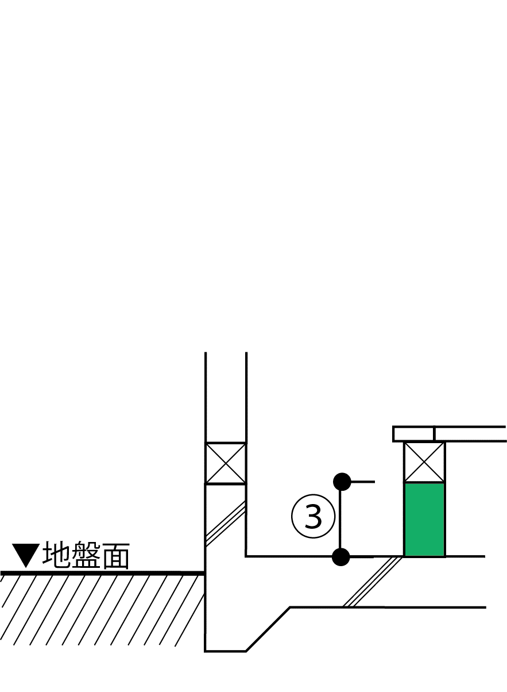
2）土間等の外周長さと線熱貫流率の入力
部位番号 | 部位名 |  | 土間床等の外周長Ｌ［m］ | 線熱貫流率 [W/(m・K)] | 日射の当たらない基礎等 |  | 熱損失 [W/K]

土間等熱損失合計 |  |  | 0.00 | - | - |  | 0.00

【基礎壁について】
3）基礎壁等の入力
仕様番号 |  | 方位 | 面積 [㎡] | 熱貫流率 [W/(㎡･K)] | 日射の当たらない基礎等 |  | 冷房期日射熱取得量 [W/(W/㎡)] | 暖房期日射熱取得量 [W/(W/㎡)] | 熱損失 [W/K]
＜新計算法＞
＜旧計算法＞
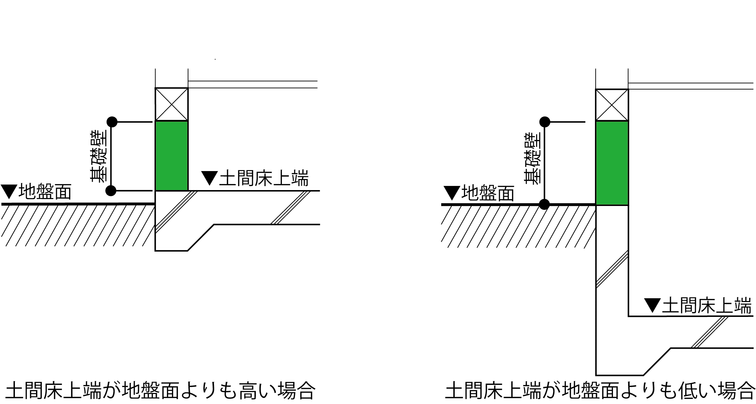
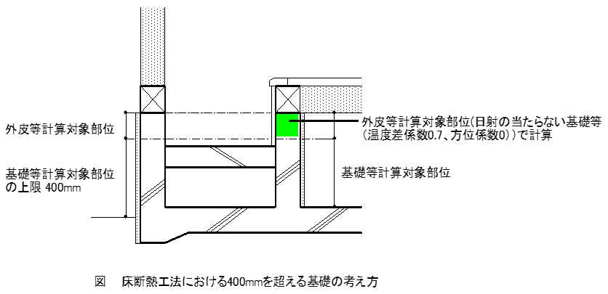

（基礎壁）

基礎壁合計 |  |  | 0.00 | - | - |  | 0.00 | 0.00 | 0.00

